Sheet1
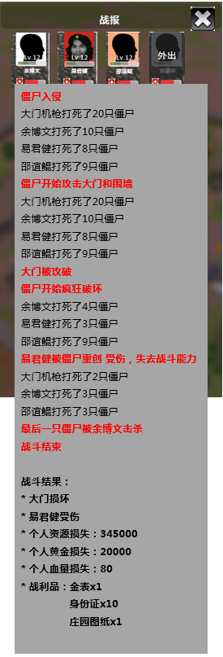
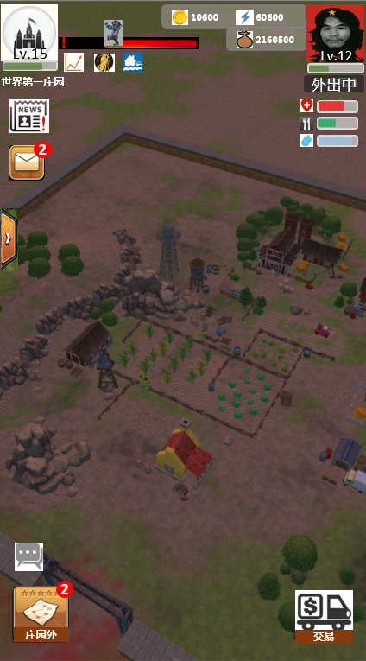
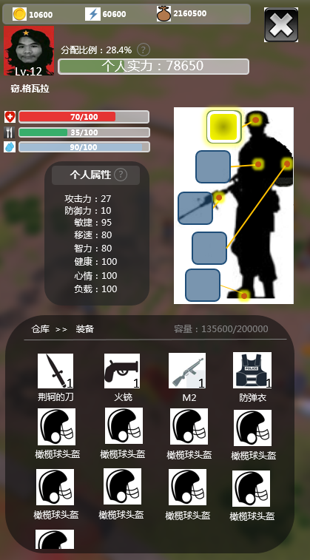

战报

外出

僵尸入侵
大门机枪打死了20只僵尸
余博文打死了10只僵尸
易君健打死了8只僵尸
邵谊鲲打死了9只僵尸
僵尸开始攻击大门和围墙
大门机枪打死了20只僵尸
余博文打死了10只僵尸
易君健打死了8只僵尸
邵谊鲲打死了9只僵尸
大门被攻破
僵尸开始疯狂破坏
余博文打死了4只僵尸
易君健打死了3只僵尸
邵谊鲲打死了9只僵尸
易君健被僵尸重创 受伤，失去战斗能力
大门机枪打死了2只僵尸
余博文打死了3只僵尸
邵谊鲲打死了3只僵尸
最后一只僵尸被余博文击杀
战斗结束
战斗结果：
* 大门损坏
* 易君健受伤
* 个人资源损失：345000
* 个人黄金损失：20000
* 个人血量损失：80
* 战利品：金表x1
身份证x10
庄园图纸x1

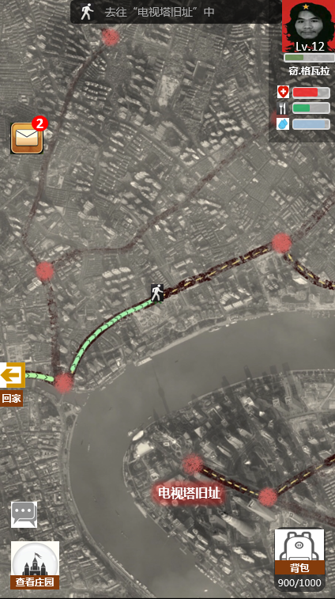
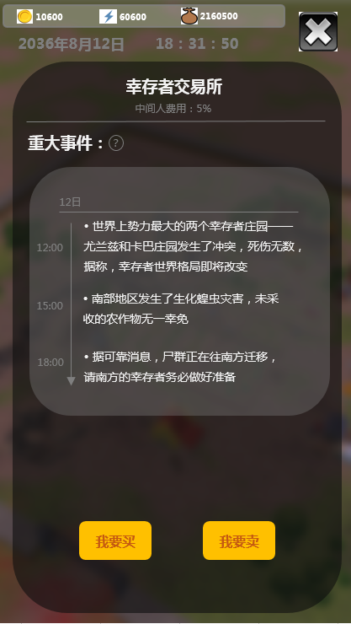
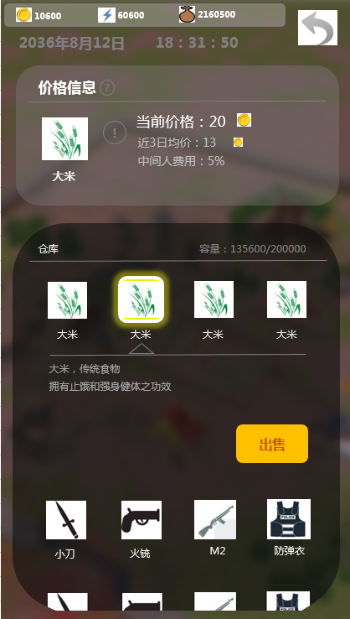
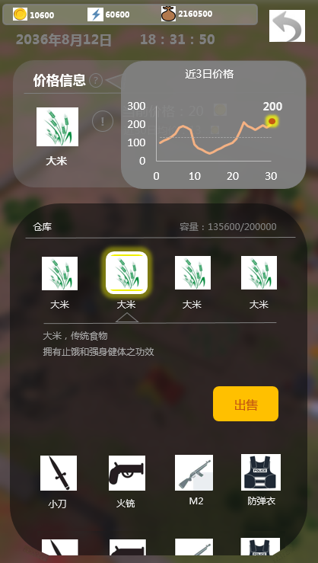

 | 目标 | 检验结果 | 完成情况

8.27~9.2 | 完成邮件战报、僵尸入侵、交易系统 | 僵尸入侵及战报功能正常运行，被入侵后正常扣掉仓库内资源 | 僵尸入侵系统已完成，交易系统未完成
9.3~9.9 | 完成世界事件系统，完成探索系统 | 世界事件系统能正常推送，完整运行
9.10~9.16 | 最终综合体验调试（系统体验调试、数值体验调试） | 完整体验建筑升级、出门探索、被僵尸入侵、交易、实现完整体验

